б_н
Smeta.RU (495) 974-1589
 |  |  |  |  |  |  |  |  | Форма № 4б
 | "СОГЛАСОВАНО" |  |  |  |  | "УТВЕРЖДАЮ"

 | ______________________ |  |  |  |  | ______________________
 | "_____"________________ 2025 г. |  |  |  |  | "_____"________________ 2025 г.

Капитальный ремонт здания Государственного бюджетного общеобразовательного учреждения города Москвы «Школа № 236» по адресу: г. Москва, ул. Клязьминская, д. 7, к. 4. I этап
(наименование стройки и/или объекта)

ЛОКАЛЬНАЯ СМЕТА № б/н

Возвратные средства
(наименование работ и затрат)

Основание: чертежи № 0224-00272-01-0-ООС2

 |  |  |  |  |  |  |  | В базисном уровне цен | В текущем уровне цен
 |  |  |  | Сметная стоимость |  |  |  | 0.00 | 0.00 | тыс.руб.
 |  |  |  | Строительные работы |  |  |  | 0.00 | 0.00 | тыс.руб.
 |  |  |  | Работы по монтажу оборудования |  |  |  | 0.00 | 0.00 | тыс.руб.
 |  |  |  | Оборудование |  |  |  | 0.00 | 0.00 | тыс.руб.
 |  |  |  | Прочие работы и затраты |  |  |  | 0.00 | 0.00 | тыс.руб.
 |  |  |  | Средства на оплату труда |  |  |  | 0.00 | 0.00 | тыс.руб.
 |  |  |  | Затраты труда |  |  |  | 0.00 |  | чел.-ч.
 |  |  |  | Кроме того:
 |  |  |  | Возврат материалов |  |  |  | 86.07 | 733.44 | тыс.руб.

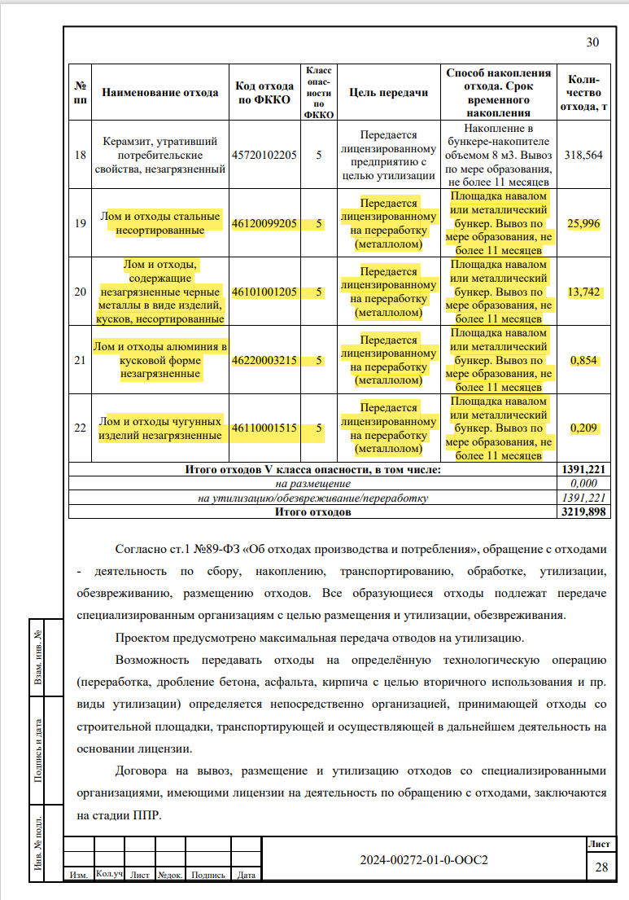
Составлен(а) по ТСН-2001 с учетом Дополнения №: 79
№ и период сборника коэффициентов (индексов) пересчета: Коэффициенты к ТСН-2001 МГЭ Дополнение 79, ремонт №216/79 III квартал 2025 года и Коэффициенты к ТСН-2001.13-2 Дополнение 45 №62/45 III квартал 2025 года |  |  |  |  |  |  |  |  |  |  | 3 кв-л сентябрь
№ п/п | Шифр расценки и коды ресурсов | Наименование работ и затрат | Ед. изм. | Кол-во единиц | Цена на ед. изм., руб. | Попра- вочные коэффи- циенты | Коэффи- циенты зимних удорожа- ний | Всего в ценах на январь 2000 года, руб. | Коэффи- циенты (индек- сы) пере- счета, нормы НР и СП | ВСЕГО затрат в текущем уровне цен, руб.
1 | 2 | 3 | 4 | 5 | 6 | 7 | 8 | 9 | 10 | 11

Раздел: Возвратные средства
1 | 1.7-11-59 | ВОЗВРАТ Лом стальной, вид лома 3А, для расчета возвратных сумм | т | 25.996 | 2,092.20 |  | 1 | 54,388.83 | 8.6 | 467,743.94 | 1.7-11-61
 |  | ВСЕГО по позиции: |  |  |  |  | 54,388.83 |  | 467,743.94

2 | 1.7-11-60 | ВОЗВРАТ Лом стальной, вид лома 5А, для расчета возвратных сумм | т | 13.742 | 2,156.67 |  | 1 | 29,636.96 | 8.31 | 246,283.14 | 1.17-11-59 кусковой
 |  | ВСЕГО по позиции: |  |  |  |  | 29,636.96 |  | 246,283.14

3 | 1.7-11-61 | ВОЗВРАТ Лом стальной, вид лома 12А, для расчета возвратных сумм (прим. алюминий) | т | 0.854 | 1,853.64 |  | 1 | 1,583.01 | 9.62 | 15,228.56
 |  | ВСЕГО по позиции: |  |  |  |  | 1,583.01 |  | 15,228.56

4 | 1.7-11-63 | ВОЗВРАТ Лом чугунный, вид лома 22А, для расчета возвратных сумм | т | 0.209 | 2,205.03 |  | 1 | 460.85 | 9.07 | 4,179.91
 |  | ВСЕГО по позиции: |  |  |  |  | 460.85 |  | 4,179.91

Итого по разделу: Возвратные средства |  |  |  |  |  |  | 0.00 |  | 0.00
Итого возвратных сумм |  |  |  |  |  |  | 86,069.65 |  | 733,435.55

Итого по локальной смете: Возвратные средства |  |  |  |  |  |  | 0.00 |  | 0.00
Итого возвратных сумм |  |  |  |  |  |  | 86,069.65 |  | 733,435.55

Составил |  |  |  |  |  |  | Лукьянова А.Л.
 |  | (должность, подпись, инициалы, фамилия)

Проверил
 |  | (должность, подпись, инициалы, фамилия)

